Test Evidence #1
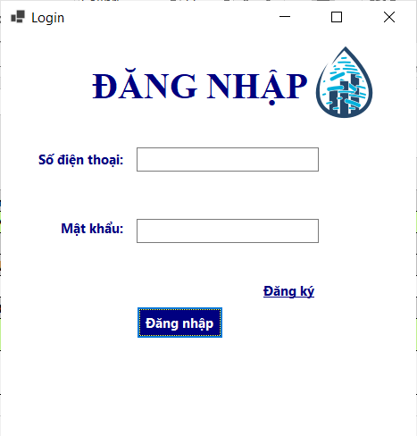

Test Evidence #2
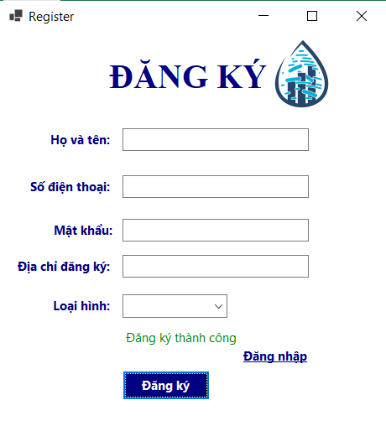

Hình ảnh từ Database với mật khẩu: Việt123456

Test Evidence #3
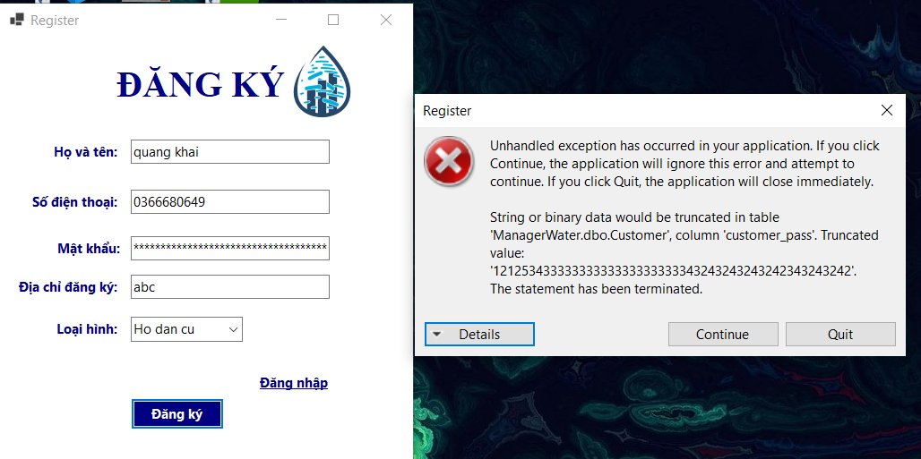

Test Evidence #4
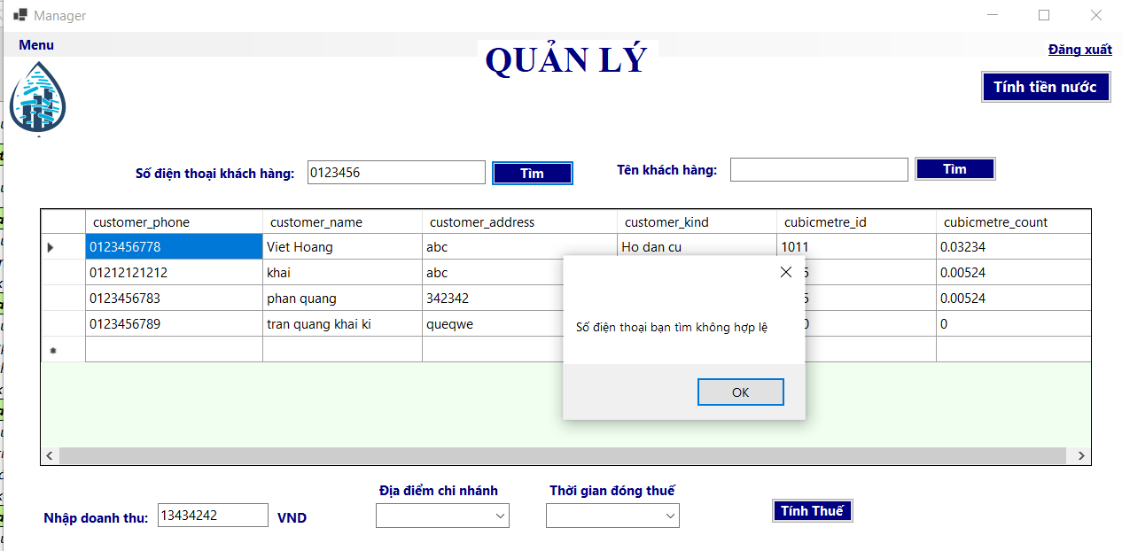

Test Evidence #5
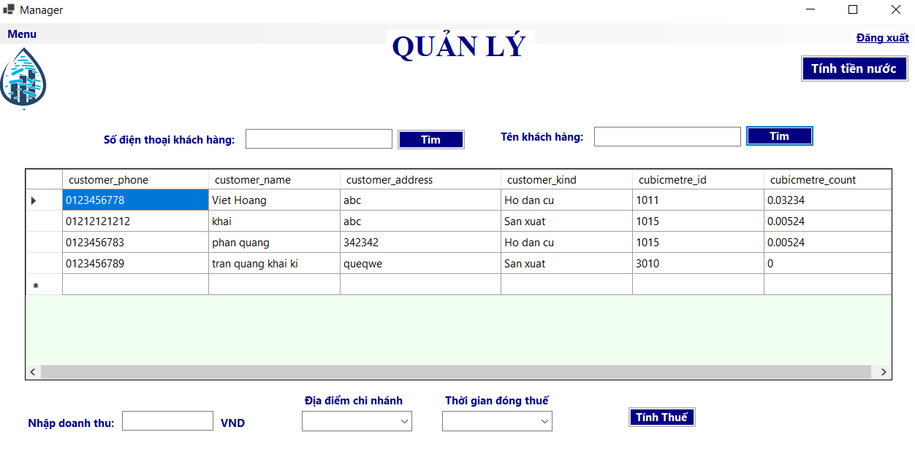
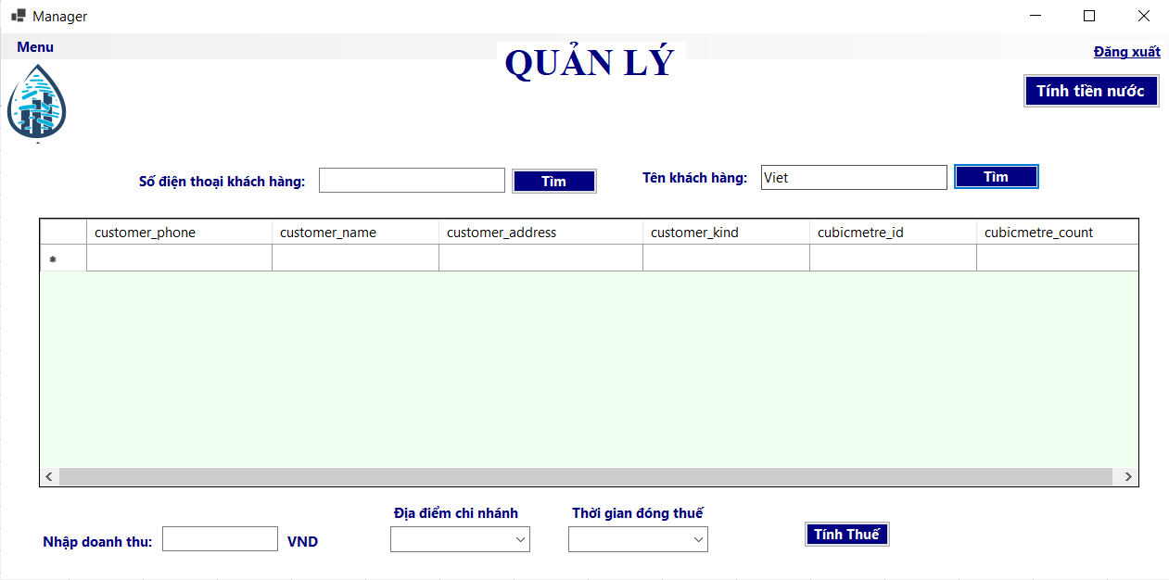

Trước khi tìm | Sau khi tìm

Test Evidence #6
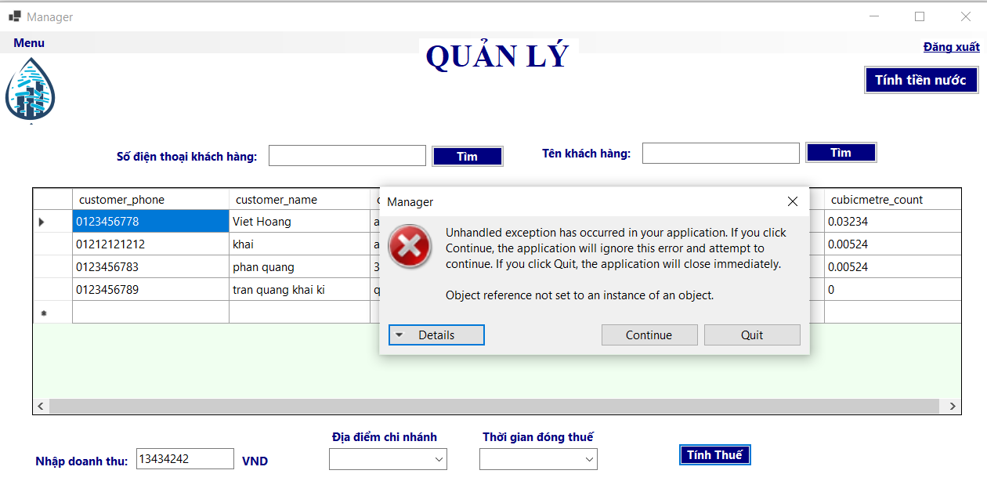

Test Evidence #7
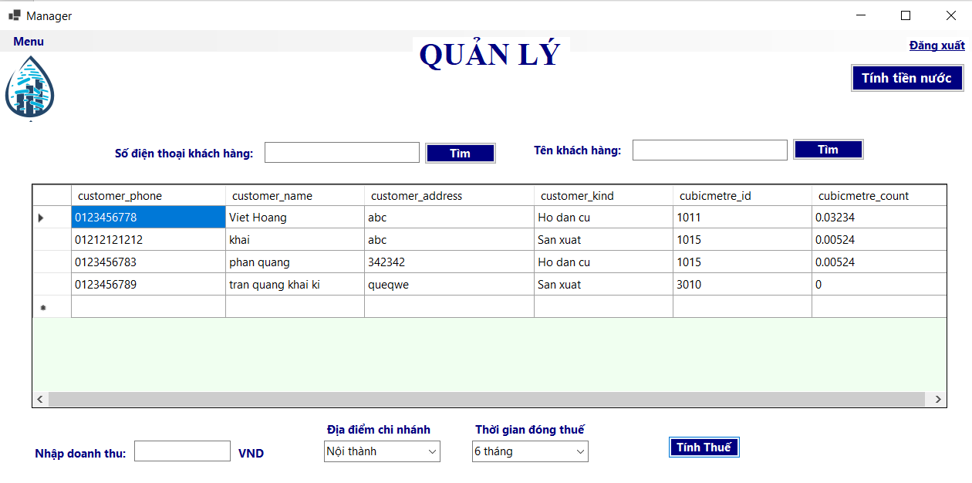

Test Evidence #8
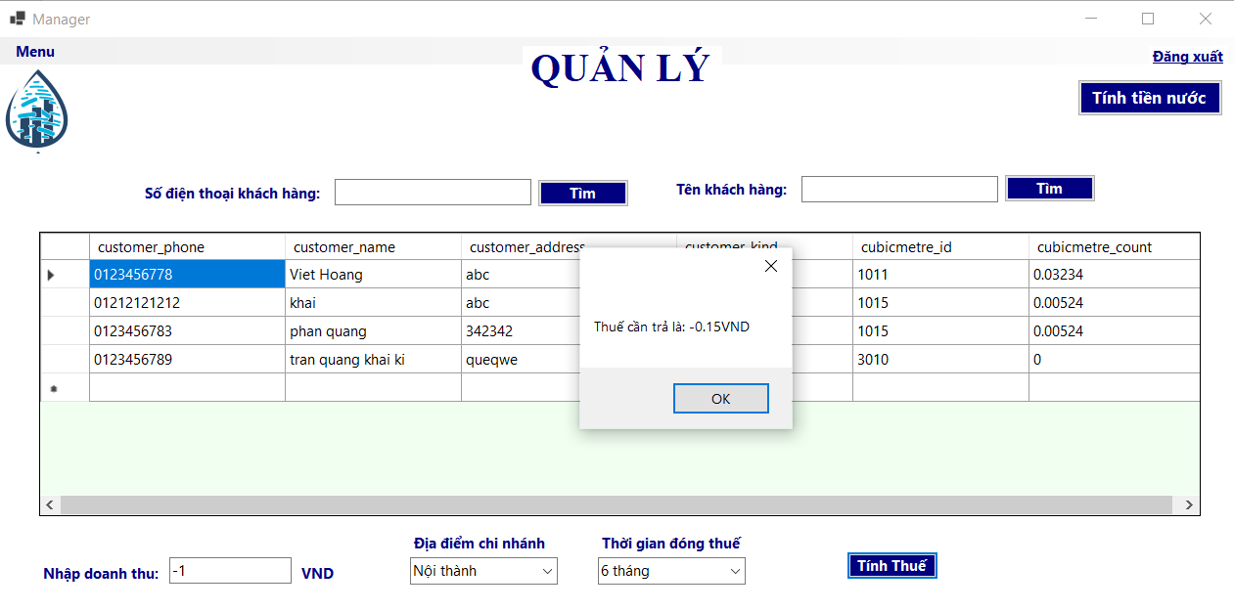

Test Evidence #9


Click vào button Tính tiền nước không hoạt động

Test Evidence #10
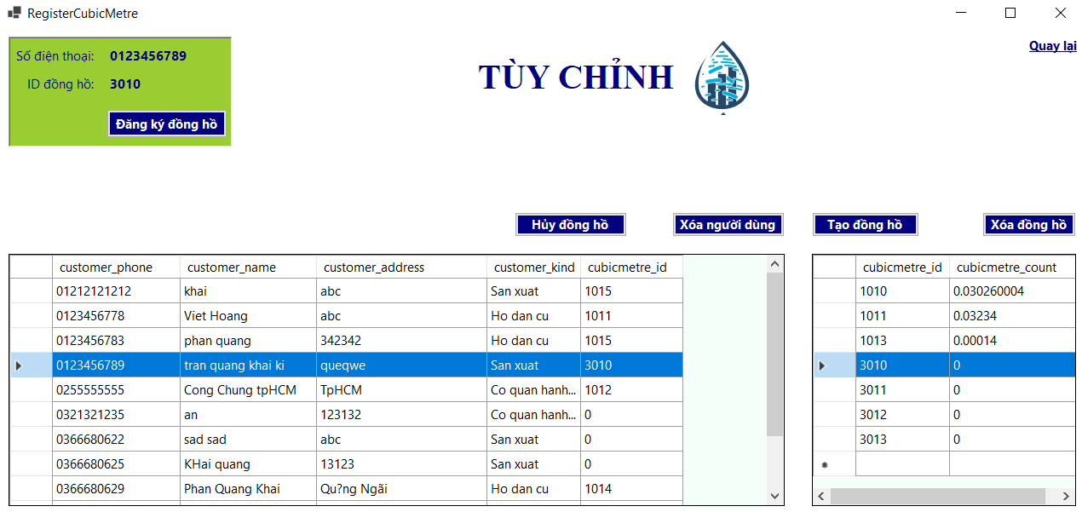
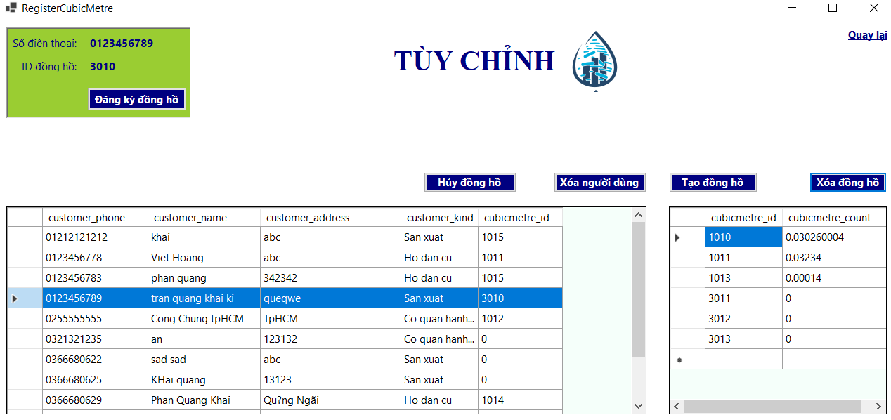

Trước khi xóa đồng hồ id: 3010 | Sau khi xóa đồng hồ id: 3010

Test Evidence #11
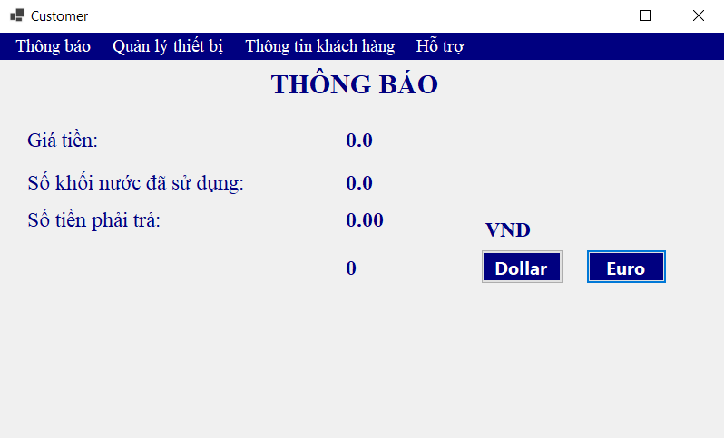

Test Evidence #12
